2024_01_data
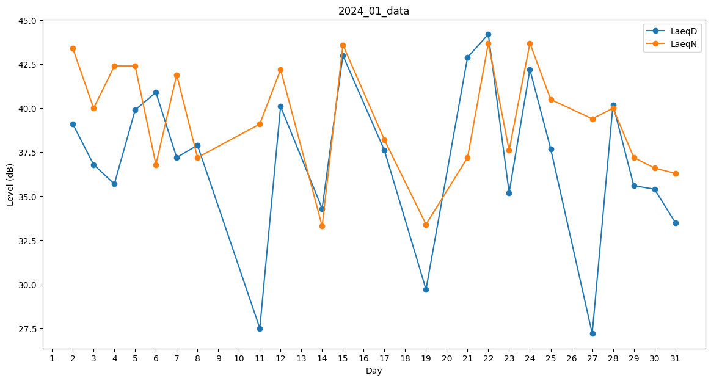
Day | LaeqD | LaeqN
1 | 0 | 31
2 | 39.1 | 43.4
3 | 36.8 | 40
4 | 35.7 | 42.4
5 | 39.9 | 42.4
6 | 40.9 | 36.8
7 | 37.2 | 41.9
8 | 37.9 | 37.2
9 | 0 | 33.8
10 | 0 | 0
11 | 27.5 | 39.1
12 | 40.1 | 42.2
13 | 0 | 0
14 | 34.3 | 33.3
15 | 43 | 43.6
16 | 29.7 | 0
17 | 37.6 | 38.2
18 | 0 | 32.8
19 | 29.7 | 33.4
20 | 39.6 | 0
21 | 42.9 | 37.2
22 | 44.2 | 43.7
23 | 35.2 | 37.6
24 | 42.2 | 43.7
25 | 37.7 | 40.5
26 | 0 | 40
27 | 27.2 | 39.4
28 | 40.2 | 40
29 | 35.6 | 37.2
30 | 35.4 | 36.6
31 | 33.5 | 36.3

